Sheet1
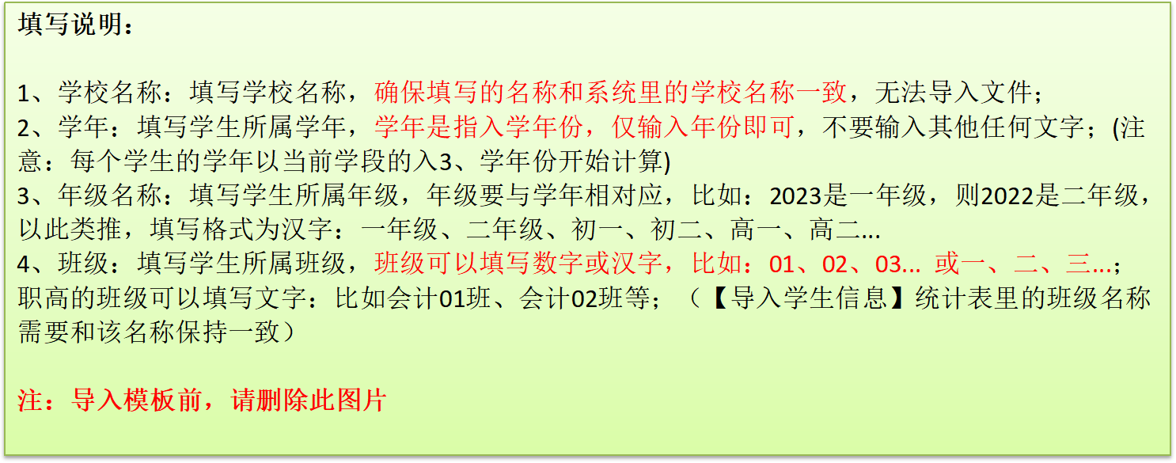
学校名称(必填) | 学年(必填) | 年级名称(必填) | 班级名称(必填)

